关系图
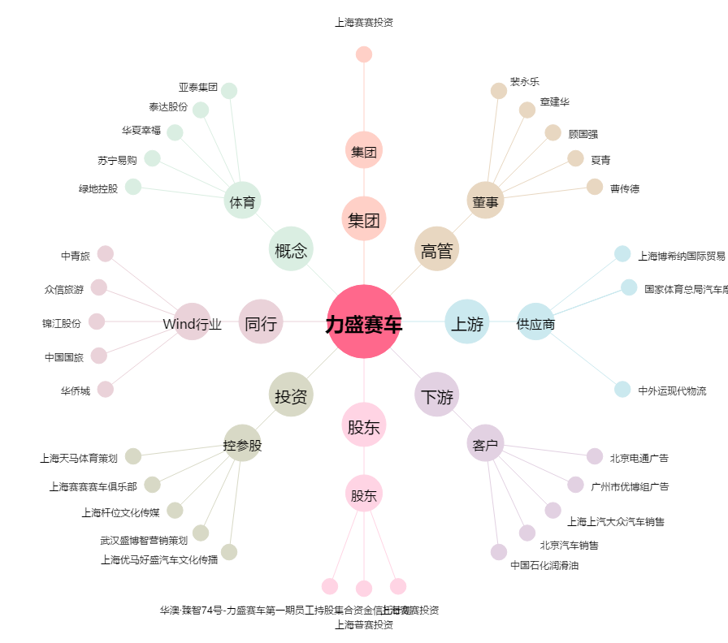
力盛赛车[002858.SZ] - 关系概览图

